Лист1
Название | Цена | Изображение
Плакат Лерман Шпаргалки для мамы. Таблица умножения 5-10 лет | 290 | 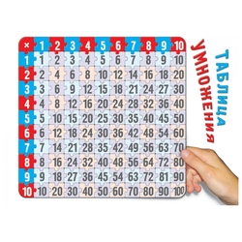
Плакат Творческий Центр СФЕРА Таблица умножения и деления | 29 | 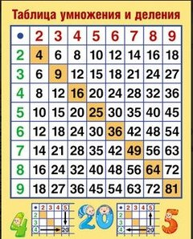
Плакат Литур Таблица умножения перекрестная до 20 | 7 | 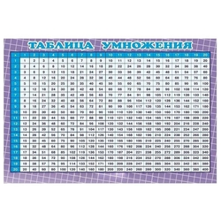
Электронный плакат Знаток Говорящая таблица умножения PL-03-UM | 680 | 